상품제안서
스카이윈드 C타입 7엽날개 회전 무선탁상용선풍기 | 상품코드: S41651

 |  |  |  |  |  |  | 02-713-8555 | www.synergygift.co.kr
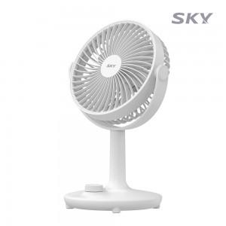 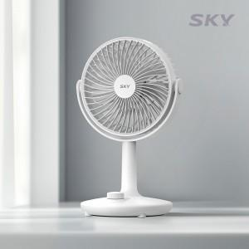 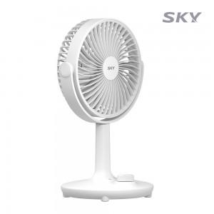

【상세/제작정보】 | <p><span style="font-size: 14pt;">※ 50개 미만 포장지포장 진행시 35,000원(VAT별도) 발생 됩니다.</span></p><p><span style="font-size: 14pt;">&nbsp;</span></p><p><span style="font-size: 14pt;">※ 기본수량 미만 발주 진행시 별도 문의 바랍니다.</span></p>

【인쇄/포장옵션】 | 레이저, 풀칼라 / 포장지포장

【공급단가】 | 수량 | 20~ | 50~ | 100~ | 300~ | 1,000~
*VAT별도 | 단가 | 15,500원 | 14,600원 | 14,100원 | 13,500원 | 13,000원

【상품 URL】 | https://www.synergygift.co.kr:443/src/goods_detail.php?gdno=41651

